상품제안서
나빌레라 오색 자개 아트 텀블러 (나비) | 상품코드: F32701

 |  |  |  |  |  |  | 02-412-0044 | www.easy1.co.kr
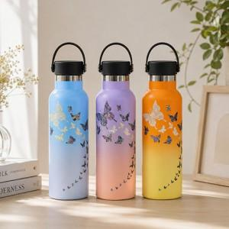

【상세/제작정보】 | <p>** 무료배송&nbsp;</p><p>** 100개 미만주문시 고객센터 02-412-0044 로 문의 부탁드립니다!!</p><p>** 주문전 재고확인 필수입니다!!</p><p>&nbsp;</p>

【인쇄/포장옵션】 | 실크 / 별도문의

【공급단가】 | 수량 | 30~ | 50~ | 100~ | 300~ | 500~
*VAT별도 | 단가 | 33,600원 | 32,500원 | 31,600원 | 30,500원 | 29,700원

【상품 URL】 | https://easy1.co.kr:443/src/goods_detail.php?gdno=32701

